Sheet1
佐渡市提出用
 |  |  |  |  |  |  | 一般・法人・集合住宅
様式第４号（第15条関係）
 | 緊急情報通信施設利用申込書
 |  |  |  | 令和 年 月 日

 | 佐渡市長 |  | 様

 | 緊急情報通信施設の利用及び端末機の設置について、佐渡市緊急情報通信施設設置条例施行規則第
 | 15条第１項の規定により、次のとおり申し込みます。

 | 利用者氏名
 | 利用者住所 | 佐渡市
 | 連絡先 | 氏 名
 |  | 電話番号（ ） |  |  |  | ※申込確認等の連絡時間 (希望する時間帯を記入してください）
 |  | 携帯電話 |  |  |  | （ ）
 | 建物の種類 | チェック☑をお願いします。
 |  | □個人持家 □店舗併用住宅 □事業所
 |  | □集合住宅（アパート等）
 |  | □借家
 |  | □その他（ ）※具体的に記入してください。
 | 希望設置場所 | ※上記「利用者住所」と異なる場合のみ記入してください。
 |  | 佐渡市
 | ケーブルテレビ等回線設置の有無 | チェック☑をお願いします。
 |  | □有 （□ＣＮＳ □サドテレビ □e-sadonet(ケーブルインターネット))
 |  | □無
 | 備 考 | ２台以上の設置を希望する場合→要（ ）台（※端末代、設置代等全て有償となります）

 | 「建物の種類」で「集合住宅（アパート等）」にチェックを付けた方のみご記入ください。
 | 施設名称 (アパート名等) |  |  |  | 部屋番号
 | 備 考

 | 注意事項
 | １世帯、１事業所につき、１台の端末機の無償貸与となります（端末機は本市の備品です。）

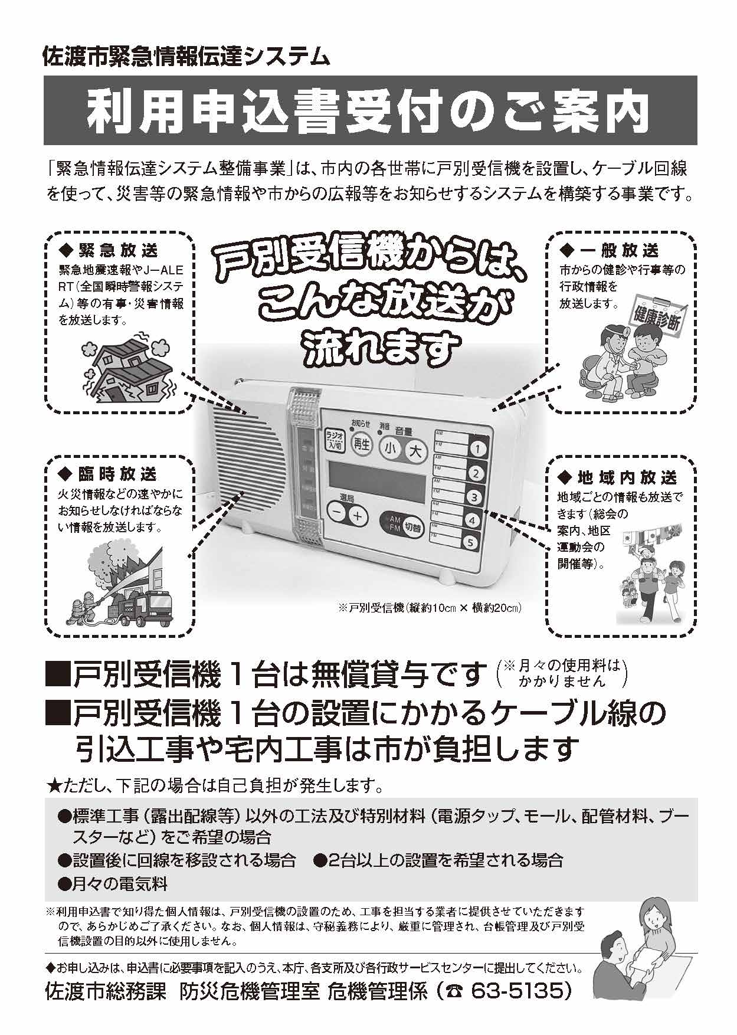

及び各市民センター
佐渡市 防災課 防災安全係（☎６３-３１２５）

